PD
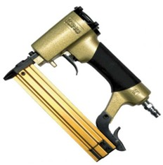
เลขที่ SKU : 02-001-015 วันที่ : 15/09/2023
1. ข้อมูลสินค้า |  |  |  | รูปสินค้า
ประเภท (กลุ่มหลัก) | ปืนยิงตะปู | ประเภท (กลุ่มรอง) | ปืนยิงไม้
ชื่อภาษาไทย | ปืน F30 KING(กระเป๋า) | ชื่อภาษาอังกฤษ | F30 KING (PLASTIC BOX)
รหัสสินค้า | 02-001-015 | Barcode | 8855852001284
สถานะสินค้า | A | รหัสทีมขาย
รุ่น (Model) |  | ยี่ห้อ | KING
สีตัวสินค้า | ทอง - ดำ | สีของบรรจุภัณฑ์ | เทา - ทอง
ทำจากวัสดุ | เหล็ก - อลูมิเนียม | ประเทศผู้ผลิต | PRC
ผู้ผลิต | S03 D ปืนทั่วไป

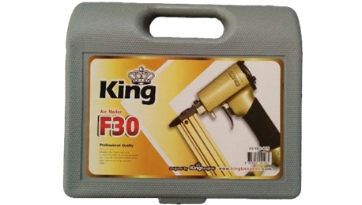
2. คุณสมบัติ |  |  |  | รูปบรรจุภัณฑ์
แรงดันลม | 6 - 8 บาร์ | ตะปูที่ใช้ได้ | F10-F30
บรรจุตะปู | 100 นัด

3. รายละเอียดบรรจุภัณฑ์
ขนาดสินค้า (ซม.) | 18x5.2x25 (ไม่รวมบรรจุภัณฑ์) | น้ำหนักสินค้า (กก.) | 1.2 (ไม่รวมบรรจุภัณฑ์)
ขนาดกล่อง 1 (ซม.) | 26.5x6.5x23 | ขนาดบรรจุ (กล่อง) | 1 ตัว
ขนาดกล่อง 2 (ซม.)
น้ำหนักรวมสินค้า (กก.) | 1.6 | บาร์โค้ดกล่อง | 8855852001284
ขนาดลัง (ซม.) | 47x36x28 | ขนาดบรรจุ (ลัง) | 10
น้ำหนักลังรวมสินค้า (กก.) | 16 | บาร์โค้ดลัง | 28855852001288 | อุปกรณ์ภายในกล่อง
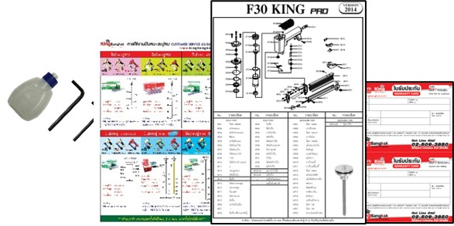
4. อุปกรณ์ภายในกล่อง
- คู่มือการใช้งาน - ใบรับประกัน - ประแจแอล - น้ำมันหล่อลื่น

5. วิธีการใช้งาน
ใช้กับตะปู F10-F30 เพื่อยิงไม้, แผ่นเหล็กบาง

6. จุดเด่น จุดขาย ของสินค้า
- ใช้ยิงแผ่นไม้, กรอบรูป, ตู้, งานไม้ไผ่, แผ่นไม้อัด - ใช้ลมน้อย สามารถใช้กับปั้มลมขนาดเล็กได้ - กล่องพลาสติกแข็งแรงทนทาน - น้ำหนักเบา กระชับมือ - ประสิทธิภาพสูง มีความแม่นยำสูง
 |  |  |  | รูปลังสินค้า
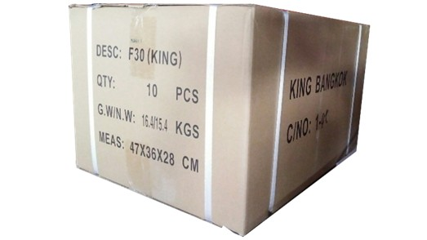
7. การรับประกัน
ระยะเวลารับประกัน (เดือน) | 6 ระบุ
ประเภทการรับประกัน | เครื่องมือลม
เงื่อนไขการรับประกัน | 1. บริษัทฯ จะบริการซ่อมและเปลี่ยนอะไหล่ โดยไม่คิดมูลค่าแก่สินค้าที่จัดจำหน่ายโดยบริษัทฯ ในกรณีที่ความเสียหายเกิดจากความผิดพลาดของโรงงานผู้ผลิต ภายในระยะเวลา 6 เดือน นับจากวันที่ซื้อ (ทั้งนี้ดูจากใบเสร็จรับเงินของทางร้านค้าที่สั่งซื้อและใบรับประกัน) 2. การรับประกันนี้ไม่รวมการชำรุดของวัสดุสิ้นเปลือง อุปกรณ์เสริม และของแถมในชุด 3.การรับประกันจะสิ้นสุดลงจากการใช้ผิดประเถท เช่น ถอด ซ่อม ดัดแปลง แก้ไข เปลี่ยนสภาพไปจากเดิม โดยบุคคลภายนอก ชำรุดจากอุบัติเหตุ การขนส่ง อัคคีภัย ภัยธรรมชาติ การใช้แรงดันลมไม่เหมาะสม ความแปรปรวนของระบบกระแสไฟฟ้า เครื่องปั่นไฟหรือการดูแลรักษาไม่ถูกต้องตามที่ระบุไว้ในคู่มือ 4. การรับประกันนี้ไม่รวมถึงค่าขนส่ง หากต้องการให้ บริษัทฯ บริการถึงที่จะมีค่าใช้จ่าย 5. ใบรับประกันนี้ใช้ได้เฉพาะเครื่องที่มีเบอร์เครื่องตรงกันเท่านั้น ไม่สามารถโอนให้ผู้อื่นได้ หากใบรับประกันหาย บริษัทฯ ขอสงวนสิทธิ์การไม่ออกใบรับประกันใหม่ในทุกกรณี

8. ข้อมูล สคบ.
ชื่อสินค้า | ปืน F30 KING(กระเป๋า)
ผลิตจากประเทศ | PRC
จัดจำหน่ายโดย | บริษัท คิงบางกอก อินเตอร์เทรด จำกัด
 | 541,543,545 ซอย 39/1 แขวงท่าแร้ง เขตบางเขน กรุงเทพมหานคร 10220 |  |  | รูป Barcode

 | เลขประจำตัวผู้เสียภาษี: 0105545012035 สำนักงานใหญ่ | โทรศัพท์: 02-509-3850 | โทรสาร: 02-509-3856
บรรจุ | 1 ตัว/กล่อง
วิธีการใช้ | ใช้กับตะปู F10-F30 เพื่อยิงไม้, แผ่นเหล็กบาง
คำเตือน | ห้ามใช้แรงดันลมเกิน 8 บาร์
ราคา | ระบุ ณ จุดขาย
วันที่ผลิต

9. ข้อควรระวัง
คำเตือน | ห้ามใช้แรงดันลมเกิน 8 บาร์
ข้อแนะนำในการใช้งาน | ห้ามใช้งานผิดประเภท

MK

เลขที่ SKU : 02-001-015 วันที่ : 15/09/2023
1. ข้อมูลสินค้า |  |  |  |  |  | รูปสินค้าตัวจริง
ประเภท (กลุ่มหลัก) | ปืนยิงตะปู |  | ประเภท (กลุ่มรอง) | ปืนยิงไม้
ชื่อภาษาไทย | ปืน F30 KING(กระเป๋า) |  | ชื่อภาษาอังกฤษ | F30 KING (PLASTIC BOX)
รหัสสินค้า | 02-001-015 |  | Barcode | 8855852001284
สถานะสินค้า | A |  | รหัสทีมขาย
รุ่น (Model) |  |  | ยี่ห้อ | KING
สีตัวสินค้า | ทอง - ดำ |  | สีของบรรจุภัณฑ์ | เทา - ทอง
ทำจากวัสดุ | เหล็ก - อลูมิเนียม |  | ประเทศผู้ผลิต | PRC
ผู้ผลิต | S03 D ปืนทั่วไป

2. ราคาสินค้า |  |  |  |  |  | รูปแพ็คเกจตัวจริง
ราคาตั้ง | 1,520.00 บาท
ราคาปลีก | 950.00 บาท
ราคาส่ง (SEMI) | 760.00 บาท |  |  | GP | 53.06%
ราคาส่ง (S1) | 737.20 บาท | จำนวน | 10 ตัว | GP | 51.60%
ราคาส่ง (S2) | 722.46 บาท | จำนวน | 20 ตัว | GP | 50.62%
ราคาส่ง (S3) | 686.33 บาท | จำนวน | 30 ตัว | GP | 48.02%
ราคา (ผจก) | 0.00 บาท |  |  | GP | 0.00%
ราคาปลีก MT | 950.00 บาท |  |  | GP | 62.45%
ราคาส่ง MT | 760.00 บาท |  |  | GP | 53.06%
ต้นทุนปัจจุบัน 356.77 บาท |  |  | ต้นทุก Lot ที่ผ่านมา 345.98 บาท |  |  | รูปอุปกรณ์ภายในกล่องตัวจริง

3. โปรโมชั่น
ราคาปลีก | 950.00 บาท | จำนวน | 1 ตัว | GP | 62.45%
ราคาพิเศษ 1 | 0 บาท | จำนวน | 0 ตัว | GP | 0.00%
ราคาพิเศษ 2 | 0 บาท | จำนวน | 0 ตัว | GP | 0.00%
ระยะเวลา | -
เป้าต่อเดือน
MT1 | 0 ตัว | MT2 | 0 ตัว | TT2 | 0 ตัว
ONL | 0 ตัว | OUL/TT1 | 0 ตัว
สถานะใหม่ | - |  |  |  |  | ใบโปร/ใบขาย
หมายเหตุการจัดโปร | -

4. ช่องทางการขายสินค้า
ช่องทางขาย
MT1 | [ ] | MT2 | [ ] | TT2 | [ ]
OUL/TT1 | [ ] | ONL | [ ]
ช่องทางลูกค้า
MT | [ ] | SEMI | [ ] | T2-T3 | [ ]
TN | [ ] | ONL | [ ] | TV | [ ]
อื่นๆ | [ ] ระบุ

5. VDO Utility
ไม่มีข้อมูล

